Oppskrift
Baba Ghanouj med grillet paprika og soltørket tomatBaba Ghanouj med grillet paprika og soltørket tomat
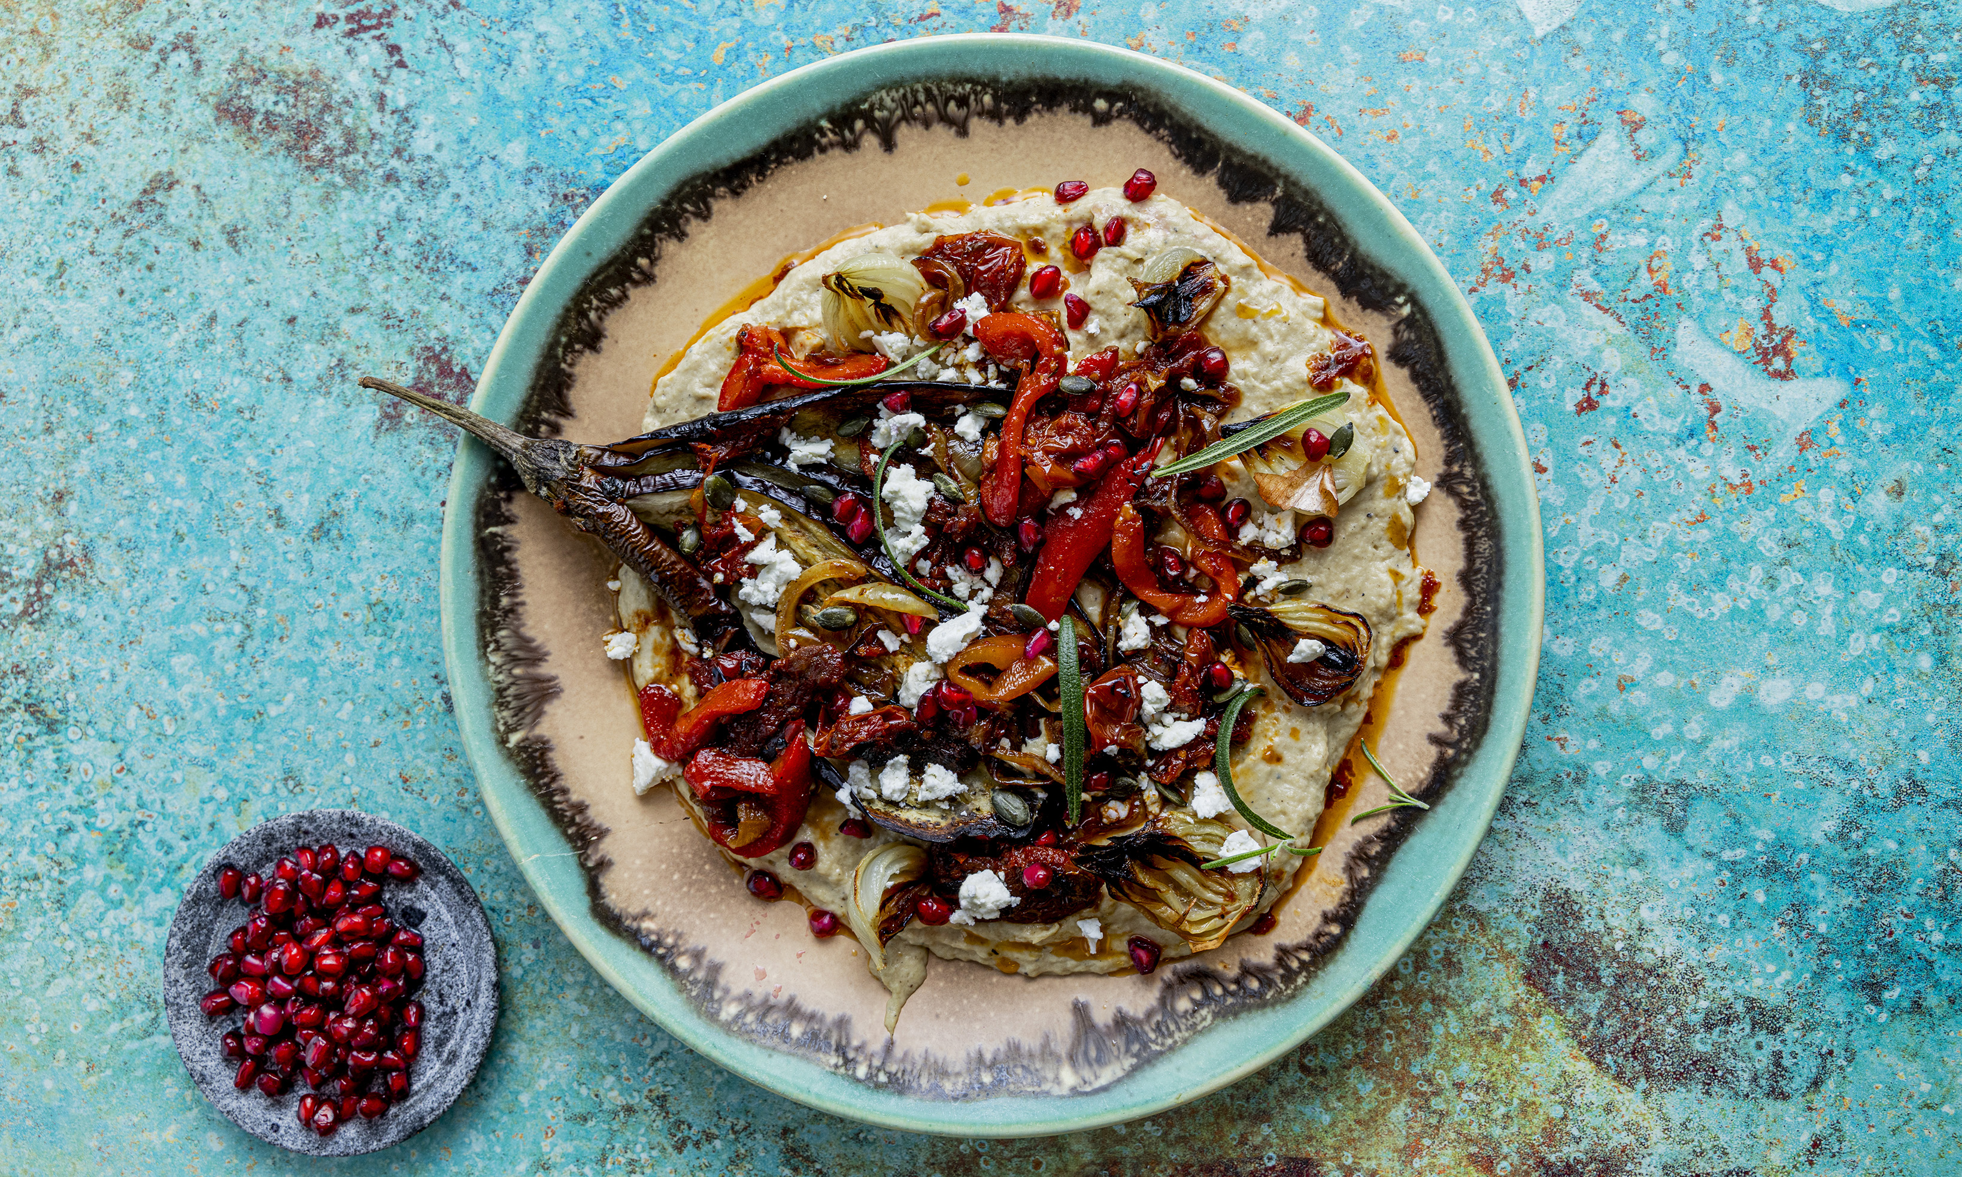

Fremgangsmåte Fordel baba ghanouj jevnt på et fat eller på tallerkener, og form overflaten lett. Fordel grillet paprika, soltørkede tomater, ovnsbakt aubergine og sjalottløk over baba ganoushen. Drypp over Ybarra EVO-olivenolje. Avslutt med frisk rosmarin og Maldon havsalt. Server umiddelbart.Fremgangsmåte Fordel baba ghanouj jevnt på et fat eller på tallerkener, og form overflaten lett. Fordel grillet paprika, soltørkede tomater, ovnsbakt aubergine og sjalottløk over baba ganoushen. Drypp over Ybarra EVO-olivenolje. Avslutt med frisk rosmarin og Maldon havsalt. Server umiddelbart.
Number of servingsNumber of servings | 10
EPDEPD | ProductProduct | Per servingPer serving |  | TotalTotal |  | QtyPerPackQtyPerPack | PackSizePackSize | PackUnitPackUnit | PackagingPackaging | ItemsItems
68474956847495 | Baba Ghanouj *(Sesamfrø)Baba Ghanouj *(Sesamfrø) | 1 | kgkg | 0 | kgkg | 4 | 1000 | gg | 4x1000g4x1000g | 0
25571222557122 | Paprika Rød Grillet Paprika Rød Grillet | 150 | gg | 0 | gg | 6 | 1 | kgkg | 6x1kg6x1kg | 0
10026901002690 | Soltørkede Tomater Soltørkede Tomater | 100 | gg | 0 | gg | 3 | 1.85 | kgkg | 3x1.85kg3x1.85kg | 0
 | ovnsbakt aubergine i skiver ovnsbakt aubergine i skiver | 300 | gg | 0 | gg |  |  |  |  | 0
 | ovnsbakte sjalottløk, delt i to ovnsbakte sjalottløk, delt i to | 100 | gg | 0 | gg |  |  |  |  | 0
54271905427190 | ExV Olivenolje Seleccion ExV Olivenolje Seleccion | 50 | mlml | 0 | mlml | 12 | 1 | ll | 12x1l12x1l | 0
53419045341904 | Maldon flaksalt bøtte 1,4 kg Maldon flaksalt bøtte 1,4 kg |  |  | 0 |  | 1 | 1400 | gg | 1x1400g1x1400g | 0
 | Fersk rosmarin til dekorasjon Fersk rosmarin til dekorasjon |  |  | 0 |  |  |  |  |  | 0

 | * Allergens* Allergens

